RAYTRAC General Block Diagram
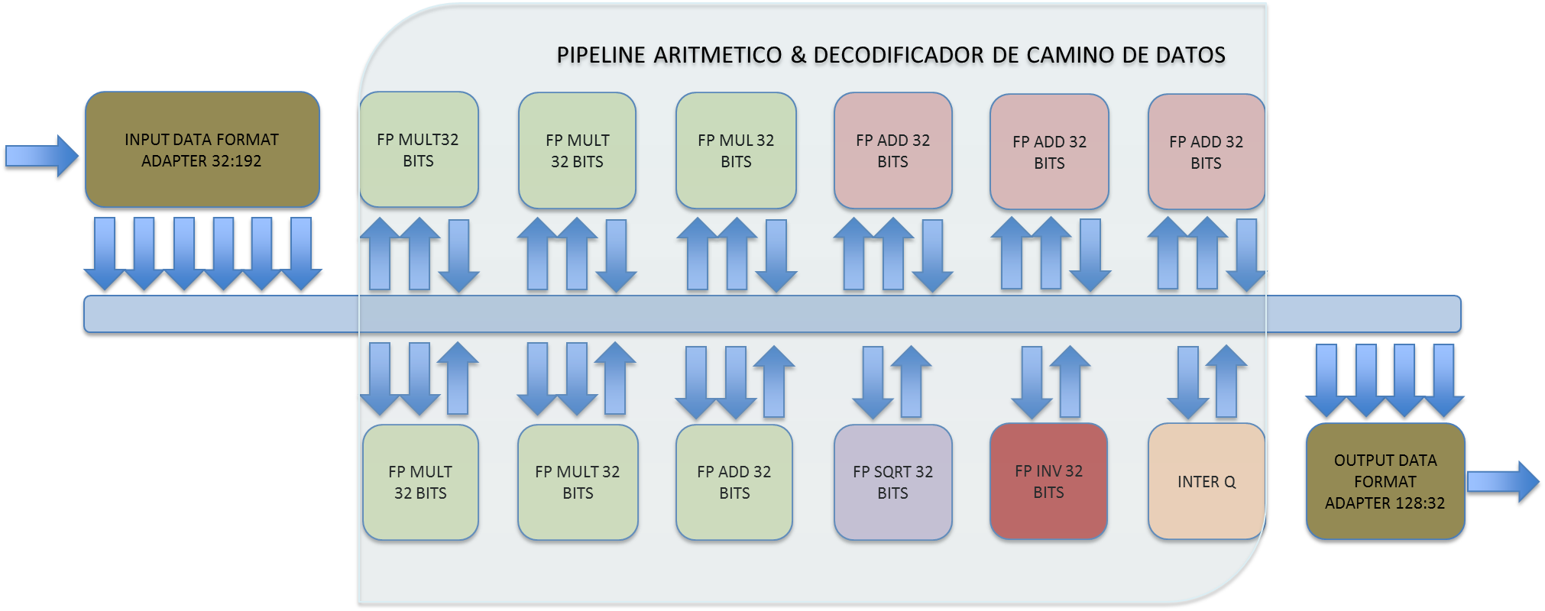

Sync Chain
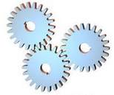
CADENA DE
SINCRONIZACION

SYNC CHAIN 0

0 | 1 | ……………………. | 23 | 24 | 25 | 26 | 27

CLK

AFFs
VX
VY
VZ
SC

COLA DE RESULTADOS 4x32 BITS DE ANCHO
COLA DE SALIDA 32 BITS DE ANCHO
databus [31..0]
write
rdack

empty
rdack
busaccess

vy
vx
sc
vz

CADENA
UPLOAD

AFFe
AX
AY
AZ
BX
BY
BZ

data [31..0]
readdatavalid

ax

bz
ay

az
by

bx

Kernels
FLUJO DE SALIDA
q
qadd
FLUJO DE ENTRADA
 |  |  |  |  |  |  |  |  |  |  |  |  |  |  |  | ADDRESS[31..0]
 |  |  |  |  |  |  |  |  |  |  |  |  |  |  |  |  |  |  | ADAPTADOR DE FORMATO DE FLUJOS DE ENTRADA
AVALON MASTER
FLUJO DE SALIDA

KERNEL f(x)
d
q1 & q2
q
 |  |  |  |  |  |  |  |  |  |  |  |  |  |  |  |  |  | DATA_READ | [31..0] |  | [AX,AY,AZ] |  |  |  | [VX, VY, VZ. SCALAR]

 |  |  |  |  |  |  |  |  |  |  |  |  |  |  |  |  |  |  |  |  | [BX,BY,BZ]

FLUJO DE ENTRADA
FLUJO DE SALIDA
 |  |  |  |  |  |  |  |  |  |  |  |  |  |  | DATA_VALID

 |  |  |  |  |  |  |  |  |  |  |  |  |  |  |  |  |  |  |  |  |  |  | ADAPTADOR DE FORMATO DE FLUJOS DE SALIDA
 |  |  |  |  |  |  |  |  |  |  |  |  |  |  |  |  |  |  |  | DATA_VALID
qfetch
rdack
FLUJO DE SALIDA
q
qout_buffer
rdack
d
q
qresult
d
 |  |  |  |  |  |  |  |  |  |  |  |  |  |  |  |  |  |  |  |  |  | DATA[31..0] |  | [VX, VY, VZ. SCALAR]

FLUJO DE ENTRADA
 |  |  |  |  |  |  |  |  |  |  |  |  |  |  |  |  | DATA_WRITE[31..0]

FLUJO DE SALIDA

Krnl A.B

A0, | B0, | A1, | B1, | A2, | B2, | A3, | B3, | A4, | B4 | A0+B0, | A1+B1, | A2+B2, | A3+B3, | A4+B4
FLUJO DE ENTRADA
FLUJO DE SALIDA

Stream Size=8 |  |  |  |  |  |  |  |  |  | Stream Size=4
Stream Address=0xdeadbeef |  |  |  |  |  |  |  |  |  | Stream Address=0xbeefdead

MemBlkBlk
AZ
BZ
CZ
DZ
AY
BY
CY
DY
AX
BX
CX
DX
ADD DECODER / ENABLE SELECTOR
ADD AVALON
DATA AVALON

0 [31..0]
1 [31..0]
2 [31..0]
3 [31..0]
4 [31..0]
5 [31..0]
.
.
.
MEMORY
BLOCK
.
.
.
.
.
.
509 [31..0]
510 [31..0]
511 [31..0]
WRITE INTERFACE
data[31..0]
add[8..0]
clk
ena
READ
INTERFACE
q[31..0]
add[8..0]
clk
ena

AZ
BZ
CZ
DZ
AY
BY
CY
DY
AX
BX
CX
DX
Datapath Control

AZ
BZ
CZ
DZ
AY
BY
CY
DY
AX
BX
CX
DX
CompSel
BlockSel
INTERNAL RAYTRAC DATA

Fadd32
s1 = dcp xor s1

delta = e0 - e1

delta < 0
deltaOneHot = onehot(delta)
swap(e0,e1), swap(s0,s1), swap(f0,f1)

shift(f1,delta) & signMantissa(s0,f0)

signMantissa(s1,f1)

(sr,fr) = (s0,f0)+(s1,f1)

(sr,fr) = unsignMantissa(sr,fr)

delta = msb(fr)

shift(fr,delta)

er = e0 + delta

delta = oneHot(delta)

shiftMantissa(fr,delta)

Fmul32
er = e0 + e1

sr = s0 xor s1

fr = f0 * f1

delta = msb(fr)

shift(fr,delta)

er = e0 + delta

SQ&INV
er = e0 >> 1
fr = memsqrimpar(fr[22..14])
er impar?
fr = memsqrpar(fr[22..14])
er = -er
fr = memsqrimpar(fr[22..13])

Flow Control
CADENA SINCRONIZACION
ESTADO SOURCE
CADENA UPLOADS
qfetch : Cola de Datos Pendientes Por Descargar
AVALON MASTER
qadd : Cola de Direcciones Pendiente Por Enganachar en el Bus de Direcciones
AVALON SLAVE
NIOS II SOFTWARE COMMAND ( FLUJO IN + KERNEL + FLUJO OUT)
q1 & q2
qresult
REGISTER BLOCK
qoutb
ESTADO SINK
CARGA
DESCARGA
AVALON MASTER

Lectura Datos (address phase)?
Enganche
Valido?
Escritura Datos?
Enganche Valido?
Escritura
Register
Bank?
Zero Transit?
SOURCE
SINK
IDLE

 |  | SI |  | NO |  |  | SI |  | NO |  | NO |  | SI

 | NO |  | SI |  |  | NO |  | SI |  | SI |  | NO

SOURCE
Flood Cond?
Drain Cond?
Burst Cntr=0?
Escribir en los Registros
SINK
Asignar Burst Cntr
Fin Lectura Datos.
Burst Cntr = Burst Cntr -1
NO |  |  |  |  | SI |  |  |  | NO

 | SI |  |  |  |  | NO |  | SI

Comenzar escritura de datos
Fin escritura de datos.

Comenzar enganche de direcciones y transacción de lectura de datos.
FIN INSTR?

Generar Interrupción
 |  |  |  |  | NO |  | SI

SOURCE
IDLE

Slave Iface
DECODIFICADOR DE DIRECCIONES
REG 0
slave_address
REG 1
slave_writedata
REG 2
 | slave_readdata
......

REG 15

slave_read

slave_write

